Sheet1
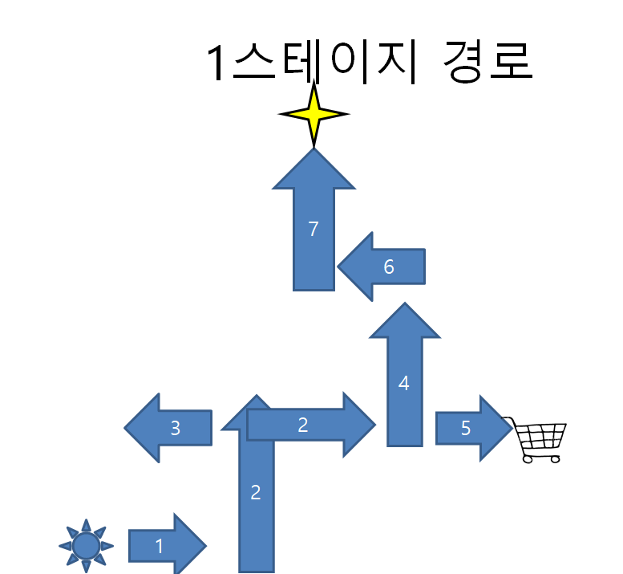
 |  |  | 1-1 |  |  |  |  |  |  |  |  |  |  |  |  |  |  |  | 1-2 |  |  |  |  |  |  |  |  |  |  |  |  |  |  |  |  |  |  |  |  | 1-4
 |  |  | 1 | 2 | 3 | 4 | 5 | 6 | 7 | 8 | 9 | 10 | 11 | 12 | 13 | 14 | 15 |  | 1 | 2 | 3 | 4 | 5 | 6 | 7 | 8 | 9 | 10 | 11 | 12 | 13 | 14 | 15 | 16 | 17 | 18 | 19 | 20 |  | 1 | 2 | 3 | 4 | 5 | 6 | 7 | 8 | 9 | 10 | 11 | 12 | 13 | 14 | 15 | 16 | 17 | 18 | 19 | 20 | 21 | 22 | 23 | 24 | 25
 |  | 1 |  |  |  |  |  |  |  |  |  |  |  |  |  |  |  | 1 |  |  |  |  |  |  |  |  |  |  |  |  |  |  |  |  |  |  |  |  | 1
 |  | 2 |  |  |  |  |  |  |  |  |  |  |  |  |  |  |  | 2 |  |  |  |  |  |  |  |  |  |  |  |  |  |  |  |  |  |  |  |  | 2
 |  | 3 |  |  |  |  |  |  |  |  |  |  |  |  |  |  |  | 3 |  |  |  |  |  |  |  |  |  |  |  |  |  |  |  |  |  |  |  |  | 3
 |  | 4 |  |  |  |  |  |  |  |  |  |  |  |  |  |  |  | 4 |  |  |  |  |  |  |  |  |  |  |  |  |  |  |  |  |  |  |  |  | 4
 |  | 5 |  |  |  |  |  |  |  |  |  |  |  |  |  |  |  | 5 |  |  |  |  |  |  |  |  |  |  |  |  |  |  |  |  |  |  |  |  | 5
 |  | 6 |  |  |  |  |  |  |  |  |  |  |  |  |  |  |  | 6 |  |  |  |  |  |  |  |  |  |  |  |  |  |  |  |  |  |  |  |  | 6
 |  | 7 |  |  |  |  |  |  |  |  |  |  |  |  |  |  |  | 7 |  |  |  |  |  |  |  |  |  |  |  |  |  |  |  |  |  |  |  |  | 7
 |  | 8 |  |  |  |  |  |  |  |  |  |  |  |  |  |  |  | 8 |  |  |  |  |  |  |  |  |  |  |  |  |  |  |  |  |  |  |  |  | 8
 |  | 9 |  |  |  |  |  |  |  |  |  |  |  |  |  |  |  | 9 |  |  |  |  |  |  |  |  |  |  |  |  |  |  |  |  |  |  |  |  | 9
몬스터 | 로프 | 10 |  |  |  |  |  |  |  |  |  |  |  |  |  |  |  | 10 |  |  |  |  |  |  |  |  |  |  |  |  |  |  |  |  |  |  |  |  | 10
벽 |  | 11 |  |  |  |  |  |  |  |  |  |  |  |  |  |  |  | 11 |  |  |  |  |  |  |  |  |  |  |  |  |  |  |  |  |  |  |  |  | 11
다음스테이지 |  | 12 |  |  |  |  |  |  |  |  |  |  |  |  |  |  |  | 12 |  |  |  |  |  |  |  |  |  |  |  |  |  |  |  |  |  |  |  |  | 12
상점 |  | 13 |  |  |  |  |  |  |  |  |  |  |  |  |  |  |  | 13 |  |  |  |  |  |  |  |  |  |  |  |  |  |  |  |  |  |  |  |  | 13
시작 |  | 14 |  |  |  |  |  |  |  |  |  |  |  |  |  |  |  | 14 |  |  |  |  |  |  |  |  |  |  |  |  |  |  |  |  |  |  |  |  | 14
 |  | 15 |  |  |  |  |  |  |  |  |  |  |  |  |  |  |  | 15 |  |  |  |  |  |  |  |  |  |  |  |  |  |  |  |  |  |  |  |  | 15
 |  |  |  |  |  |  |  |  |  |  |  |  |  |  |  |  |  | 16 |  |  |  |  |  |  |  |  |  |  |  |  |  |  |  |  |  |  |  |  | 16
 |  |  |  |  |  |  |  |  |  |  |  |  |  |  |  |  |  | 17 |  |  |  |  |  |  |  |  |  |  |  |  |  |  |  |  |  |  |  |  | 17
 |  |  |  |  |  |  |  |  |  |  |  |  |  |  |  |  |  | 18 |  |  |  |  |  |  |  |  |  |  |  |  |  |  |  |  |  |  |  |  | 18
 |  |  |  |  |  |  |  |  |  |  |  |  |  |  |  |  |  | 19 |  |  |  |  |  |  |  |  |  |  |  |  |  |  |  |  |  |  |  |  | 19
 |  |  |  |  |  |  |  |  |  |  |  |  |  |  |  |  |  | 20 |  |  |  |  |  |  |  |  |  |  |  |  |  |  |  |  |  |  |  |  | 20
 |  |  |  |  |  |  |  |  |  |  |  |  |  |  |  |  |  | 21 |  |  |  |  |  |  |  |  |  |  |  |  |  |  |  |  |  |  |  |  | 21
 |  |  |  |  |  |  |  |  |  |  |  |  |  |  |  |  |  | 22 |  |  |  |  |  |  |  |  |  |  |  |  |  |  |  |  |  |  |  |  | 22
 |  |  |  |  |  |  |  |  |  |  |  |  |  |  |  |  |  | 23 |  |  |  |  |  |  |  |  |  |  |  |  |  |  |  |  |  |  |  |  | 23
 |  |  |  |  |  |  |  |  |  |  |  |  |  |  |  |  |  | 24 |  |  |  |  |  |  |  |  |  |  |  |  |  |  |  |  |  |  |  |  | 24
 |  |  |  |  |  |  |  |  |  |  |  |  |  |  |  |  |  | 25 |  |  |  |  |  |  |  |  |  |  |  |  |  |  |  |  |  |  |  |  | 25
 |  |  |  |  |  |  |  |  |  |  |  |  |  |  |  |  |  | 26 |  |  |  |  |  |  |  |  |  |  |  |  |  |  |  |  |  |  |  |  | 26
 |  |  |  |  |  |  |  |  |  |  |  |  |  |  |  |  |  | 27 |  |  |  |  |  |  |  |  |  |  |  |  |  |  |  |  |  |  |  |  | 27
 |  |  |  |  |  |  |  |  |  |  |  |  |  |  |  |  |  | 28 |  |  |  |  |  |  |  |  |  |  |  |  |  |  |  |  |  |  |  |  | 28
 |  |  |  |  |  |  |  |  |  |  |  |  |  |  |  |  |  |  |  |  |  |  |  |  |  |  |  |  |  |  |  |  |  |  |  |  |  |  | 29
 |  |  |  |  |  |  |  |  |  |  |  |  |  |  |  |  |  |  |  |  |  |  |  |  |  |  |  |  |  |  |  |  |  |  |  |  |  |  | 30
 |  |  |  |  |  |  |  |  |  |  |  |  |  |  |  |  |  |  |  |  |  |  |  |  |  |  |  |  |  |  |  |  |  |  |  |  |  |  | 31
 |  |  |  |  |  |  |  |  |  |  |  |  |  |  |  |  |  |  |  |  |  |  |  |  |  |  |  |  |  |  |  |  |  |  |  |  |  |  | 32
 |  |  |  |  |  |  |  |  |  |  |  |  |  |  |  |  |  |  |  |  |  |  |  |  |  |  |  |  |  |  |  |  |  |  |  |  |  |  | 33
 |  |  |  |  |  |  |  |  |  |  |  |  |  |  |  |  |  |  |  |  |  |  |  |  |  |  |  |  |  |  |  |  |  |  |  |  |  |  | 34
 |  |  |  |  |  |  |  |  |  |  |  |  |  |  |  |  |  |  |  |  |  |  |  |  |  |  |  |  |  |  |  |  |  |  |  |  |  |  | 35

